1.3 Maschinen u. Geräte
1.3 Maschinen und Geräte |  |  |  | Ausgangsjahr: | 2013 | Zieljahr: | 2016

Bezeichnung der Maschinen und Geräte | Anschaffungs- jahr | Anschaffungs- wert | geplante Nutzungsdauer in Jahren | Ausgangssituation |  | Planungsvariante
 |  |  |  | Zeitwert 1.1. | Abschreibung | Zeitwert 1.1. | Abschreibung
Traktor New Holland | 2000 | € 36,000 | 25 | € 17,280 | € 1,440 | € 12,960 | € 1,440
Traktor Fiat 4566 | 1989 | € 20,000 | 25 | € 800 | € 800 | € - | € -
Traktor Fiat 680 | 1982 | € 20,800 | 25 | € - | € - | € - | € -
Mähdrescher | 1998 | € 12,100 | 20 | € 3,025 | € 605 | € 1,210 | € 605
Ladewagen | 2003 | € 23,500 | 17 | € 9,676 | € 1,382 | € 5,529 | € 1,382
Düngestreuer | 2005 | € 4,500 | 15 | € 2,100 | € 300 | € 1,200 | € 300
Güllefass | 1996 | € 1,270 | 15 | € - | € - | € - | € -
Kreiselegge | 2001 | € 1,800 | 15 | € 360 | € 120 | € - | € -
Sämaschine | 1999 | € 1,450 | 15 | € 97 | € 97 | € - | € -
Heckmähwerk | 2007 | € 1,800 | 12 | € 900 | € 150 | € 450 | € 150
Frontmähwerk | 1994 | € 2,900 | 12 | € - | € - | € - | € -
Kreiselheuer | 1997 | € 6,850 | 18 | € 761 | € 381 | € - | € -
Kreiselschwader | 1997 | € 2,970 | 18 | € 330 | € 165 | € - | € -
Seilwinde | 2005 | € 800 | 20 | € 480 | € 40 | € 360 | € 40
Grubber | 1998 | € 500 | 15 | € - | € - | € - | € -
Pflug | 1985 | € 5,800 | 20 | € - | € - | € - | € -
Stapler | 1998 | € 5,100 | 18 | € 850 | € 283 | € - | € -
Silokamm | 1998 | € 5,000 | 15 | € - | € - | € - | € -
Futterautomat | 1999 | € 8,700 | 15 | € 580 | € 580 | € - | € -
Motorsäge | 2005 | € 800 | 10 | € 160 | € 80 | € - | € -
5. fach kombi. Holzbearbeit. | 1993 | € 4,360 | 25 | € 872 | € 174 | € 349 | € 174
Hallenkran | 1985 | € 14,500 | 30 | € 967 | € 483 | € - | € -
Heubelüftungsgebläse | 1988 | € 2,800 | 20 | € - | € - | € - | € -
Milchtank | 2008 | € 4,000 | 10 | € 2,000 | € 400 | € 800 | € 400
Unkrautspritze | 2005 | € 800 | 15 | € 373 | € 53 | € 213 | € 53
Klauenpflegestand | 2003 | € 600 | 15 | € 200 | € 40 | € 80 | € 40
Holzspalter | 1998 | € 800 | 20 | € 200 | € 40 | € 80 | € 40
Körnerschnecke +Putzerei | 1991 | € 2,200 | 30 | € 587 | € 73 | € 367 | € 73
Güllemixer | 2009 | € 450 | 15 | € 330 | € 30 | € 240 | € 30
Maismex | 2002 | € 600 | 10 | € - | € - | € - | € -
Motorsäge | 2010 | € 654 | 7 | € 374 | € 93 | € 93 | € 93
Radlader | 2010 | € 18,795 | 18 | € 15,663 | € 1,044 | € 12,530 | € 1,044
Silozange | 2012 | € 400 | 12 | € 367 | € 33 | € 267 | € 33

 | Summe: | € 213,599 |  | € 59,331 | € 8,888 | € 36,728 | € 5,899

Titel Planungsvariante: | Ausweitung der Milchproduktion (30 Kühe)
Zusätzliche Maschinen und Geräte
Bezeichnung der Maschinen und Geräte | Anschaffungs- jahr | Anschaffungs- wert | Voraussichtliche Nutzungsdauer in Jahren |  |  | Planungsvariante
 |  |  |  |  |  | Zeitwert 1.1. | Abschreibung
Melktechnik | 2015 | € 38,000 | 15 |  |  | € 38,000 | € 2,533
Silokamm neu | 2015 | € 15,300 | 12 |  |  | € 15,300 | € 1,275

 | Summe: | € 53,300 |  |  |  | € 53,300 | € 3,808

Gesamtsummen: |  | € 266,899 |  |  |  | € 90,028 | € 9,708

nächste Seite
Info:
Anhaltspunkte für die Nutzungsdauer von Maschinen und Geräten
Maschinen Nutzungsdauer nach ÖKL Nutzungsdauer bei geringer Beanspruchung
Traktor 17 bis 25 Jahre
Anhänger 17 bis 30 Jahre
Bodenbearbeitungsgeräte 11 bis 17 Jahre
Sämaschine 14 bis 20 Jahre
Düngerstreuer, Pflanzenschutz 8 bis 12 Jahre
Mähdrescher 10 bis 20 Jahre
Mähwerk 9 bis 13 Jahre
Kreiselheuer, Schwader u. dgl. 11 bis 17 Jahre
Ladewagen 10 bis 15 Jahre
Maishäcksler 8 bis 12 Jahre
Güllefass 10 bis 15 Jahre
Miststreuer 8 bis 12 Jahre
Weinpressen, Abfüllgeräte 20 bis 30 Jahre
Flaschenwaschmaschinen, Kolbenpumpe 15 bis 22 Jahre

1.4 Gebäude u. bauliche Anlagen
1.4 Gebäude und bauliche Anlagen |  |  |  | Ausgangsjahr: | 2013 | Zieljahr: | 2016

Bezeichnung der Gebäude u. baulichen Anlagen | Anschaffungs- jahr | Anschaffungs- wert | Voraussichtliche Nutzungsdauer in Jahren | Ausgangssituation |  | Planungsvariante
 |  |  |  | Zeitwert 1.1. | Abschreibung | Zeitwert 1.1. | Abschreibung
Anbindestall | 1983 | € 92,000 | 30 | € - | € - | € - | € -
Scheune | 1983 | € 127,718 | 40 | € 31,930 | € 3,193 | € 22,351 | € 3,193
Maschienenhalle | 1976 | € 59,764 | 40 | € 4,482 | € 1,494 | € - | € -
Maschienenlagerraum+ Werkstatt | 1983 | € 18,500 | 40 | € 4,625 | € 463 | € 3,238 | € 463
Werkstatt+Lagerraum | 1991 | € 14,000 | 30 | € 3,733 | € 467 | € 2,333 | € 467
Güllegrube | 1992 | € 7,300 | 25 | € 1,168 | € 292 | € 292 | € 292
Getreidelager | 2010 | € 4,500 | 5 | € 1,800 | € 900 | € - | € -
Hackschnitzellager | 2004 | € 9,500 | 35 | € 7,057 | € 271 | € 6,243 | € 271
Traunsteinsilo | 1997 | € 6,400 | 25 | € 2,304 | € 256 | € 1,536 | € 256
Güllegrube | 2011 | € 20,552 | 25 | € 18,908 | € 822 | € 16,442 | € 822
Traunsteinsilo | 2011 | € 9,000 | 25 | € 8,280 | € 360 | € 7,200 | € 360

 | Summe: | € 369,234 |  | € 84,287 | € 8,518 | € 59,634 | € 6,124

Titel Planungsvariante: | Ausweitung der Milchproduktion (30 Kühe)
Zusätzliche Gebäude und bauliche Anlagen
Bezeichnung der Gebäude u. baulichen Anlagen | Anschaffungs- jahr | Anschaffungs- wert | Voraussichtliche Nutzungsdauer in Jahren |  |  | Planungsvariante
 |  |  |  |  |  | Zeitwert 1.1. | Abschreibung
Zu/Umbau Stall zu Laufstall/Hülle | 2015 | € 105,000 | 33 |  |  | € 105,000 | € 3,182
Aufstallung | 2015 | € 40,000 | 17 |  |  | € 40,000 | € 2,353

 | Summe: | € 145,000 |  |  |  | € 145,000 | € 5,535

Gesamtsummen: |  | € 514,234 |  |  |  | € 204,634 | € 11,658

voherige Seite
nächste Seite

Hilfstabelle Erhebung Gebäude
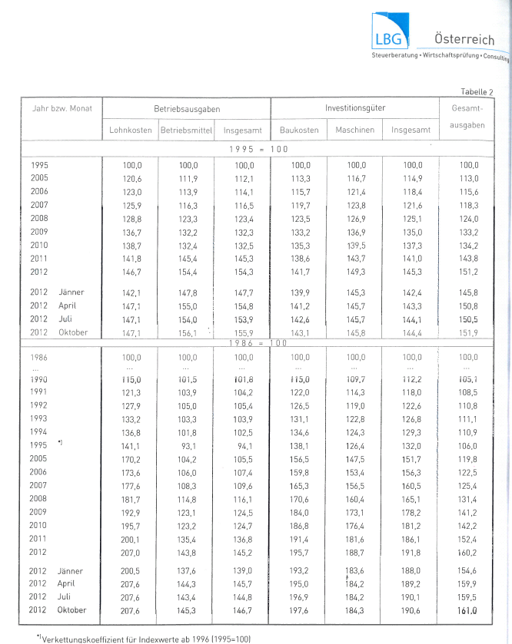
Trennung von Gebäudehülle und technischen Einrichtungen bei unterschiedlicher Nutzungsdauer
Wohngebäude gehören zum Privatvermögen
Fütterungstechnik und Melktechnik gehört zu Maschinen und Geräten und nicht zu den Gebäuden
 |  |  |  |  |  |  |  |  | INFO: Hilfsblatt - ist nicht mit abzugeben
Hilfsblatt zur Erfassung bei erstmaliger Gebäudeerhebung

Bezeichnung | Baujahr | l | b | h | m²/m³ | Durch- messer | Baukosten- richtsatz | Reduktion auf Grund Alter lt. Baukostenindex auf: | Anschaffungs- wert | Standplätze,.. | Anmerkung (Bauart, Zustand)
Maschinenhalle und Werkstatt | 1982 | 17.00 | 13.00 | 3.50 | 774 |  | € 53 | 46% | € 18,858 |  | Leichtbauweise

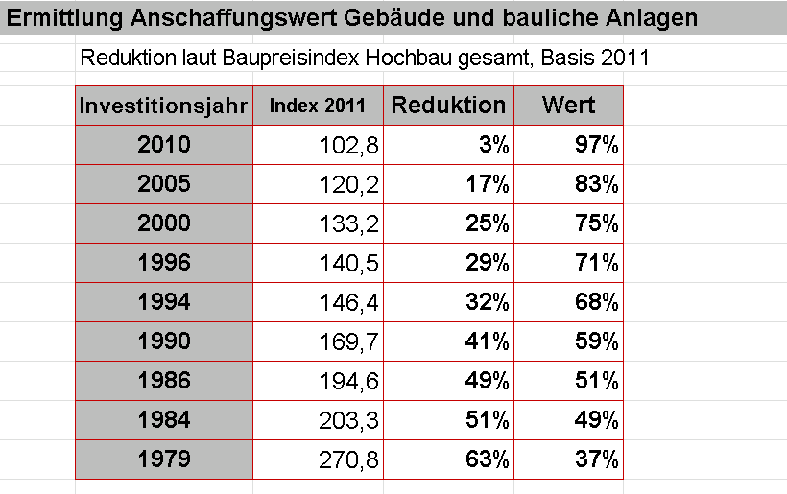

weitere Quellen: Baurichtpreise Land OÖ, Land NÖ, Internet Statistik Austria Baupreisindex, Unterlage Inventur und Bewertung

1.5 Dauerkulturen
1.5 Dauerkulturen |  |  |  | Ausgangsjahr: |  | Zieljahr:

Bezeichnung der Dauerkulturen | Anschaffungs- jahr | Anschaffungs- wert | Voraussichtliche Nutzungsdauer in Jahren | Ausgangssituation |  | Planungsvariante
 |  |  |  | Zeitwert 1.1. | Abschreibung | Zeitwert 1.1. | Abschreibung

 | Summe: | € - |  | € - | € - | € - | € -

Titel Planungsvariante:
Zusätzliche Dauerkulturen
Bezeichnung der Dauerkulturen | Anschaffungs- jahr | Anschaffungs- wert | Voraussichtliche Nutzungsdauer in Jahren |  |  | Planungsvariante
 |  |  |  |  |  | Zeitwert 1.1. | Abschreibung

 | Summe: | € - |  |  |  | € - | € -

Gesamtsummen: |  | € - |  |  |  | € - | € -
voherige Seite
nächste Seite

1.6 Verbindlichkeiten
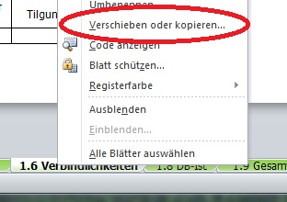
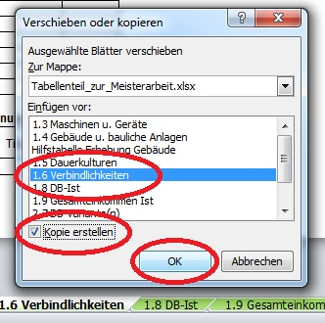
Mit rechter Maustaste auf die Registerkarte klicken.
Zur Berechnung von unterschiedlichen Varianten
einfach das jeweilige Tabellenblatt kopieren:
1.6 Verbindlichkeiten
 |  |  |  |  | Ausgangsjahr: |  | 2013 | Zieljahr (Planungsvariante): |  | 2016
Bestehende Verbindlichkeiten | aufg. Betrag | Jahr Kredit | Lauf- zeit | Zinssatz % | Aushaftender Betrag 1.1. | Tilgung | Zinsen | Aushaftender Betrag | Tilgung | Zinsen
Wohnbaudarlehen | € 37,000 | 1995 | 25 | 1.00% | € 14,800 | € 1,480 | € 148 | € 8,457 | € 2,114 | € 85

Summe: | € 37,000 |  |  |  | € 14,800 | € 1,480 | € 148 | € 8,457 | € 2,114 | € 85
Laufzeit in Monaten angeben
Beurteilung der finanziellen Ausgangssituation
pünktliche Rückzahlung der Raten, Skonto ausnützen beim Betriebsmitteleinkauf, Betriebskonto meist im Plus oder über längeren Zeitraum im Minus, Ansparen von Geld, Bankkonditionen, Entwicklung des Fremdkapitals,..
Es wird immer darauf geachtet das die Kreditrückzahlungen immer pünktlich erfolgen. Der Kontorahmen wird kaum beansprucht. In den letzten Jahren wurde immer versucht Kapital anzusparen, um bei anstehenden Investitionen Eigenmittel einbringen zu können.

Titel Planungsvariante: | Ausweitung der Milchproduktion (30 Kühe)

Zusätzliche Fremdmittel (für Planungsvariante) | aufg. Betrag | Jahr Kredit | Lauf- zeit | Zinssatz % |  |  |  | Aushaftender Betrag | Tilgung | Zinsen
AIK Milchviehstall | € 50,000 | 2015 | 20 | 3% |  |  |  | € 47,500 | € 2,500 | € 1,425

Summe: | € 50,000 |  |  |  |  |  |  | € 47,500 | € 2,500 | € 1,425

 |  |  |  |  | Ausgangsjahr |  |  | Zieljahr (Planungsvariante)
 |  |  |  |  | Aushaftender Betrag | Tilgung | Zinsen | Aushaftender Betrag | Tilgung | Zinsen
Summe Verbindlichkeiten: |  |  |  |  | € 14,800 | € 1,480 | € 148 | € 55,957 | € 4,614 | € 1,510

voherige Seite
nächste Seite

1.8 DB-Ist
 |  |  |  |  |  | Datengrundlage: | Vollkostenauswertung
1.8 Deckungsbeitragsrechnung IST-Situation |  |  |  |  |  | Titel Ausgangssituation: | 22 Milchkühe mit Stiermast
INFO:
Zur richtigen Energiebilanzierung ist es notwendig die Angaben in MJ Nel in MJ ME umzurechnen. (beispielsweise bei Milchkühen)
Umrechnungsfaktor: MJ ME = MJ Nel / 0,6
Zur Eingabe: Verbrauch mir "-" als Vorzeichen
 | je Einheit (z.B.: ha, Zuchtsau, Kuh, etc.) |  |  |  |  |  |  |  | Gesamt-Betrieb |  |  |  |  | Verkauf
Aktivität | Ertrag in kg, Stück, etc. | Preis je kg, Stück, etc. | Leistung in € | Variable Kosten in € | Deckungs- beitrag in € | AKh | Energie in MJ ME | CCM in dt | Anzahl Einheiten | Gesamt-DB in € | AKh | Energie in MJ ME | CCM in dt | % | Wert (Umsatz)
Ackerbau | 5,300.00 | € 0.23 | € 1,393 | € 725 | € 668 | 21 |  |  | 6.50 | € 4,339 | 137 | - | - | 0% | € -
Milchproduktion m.eig.Nachzucht und Kälber | 6,500.00 | € 0.369 | € 3,639 | € 728 | € 2,911 | 100 | -64,465 |  | 22.00 | € 64,031 | 2,200 | -1,418,230 | - | 83% | € 66,439
Stiermast | 420.00 | € 3.88 | € 1,650 | € 791 | € 859 | 24 | -29,000 |  | 14.00 | € 12,020 | 336 | -406,000 | - | 100% | € 23,094
Grundfutter ohne Silomais |  |  |  | € 550 | -€ 550 | 16 | 82,000 |  | 19.44 | -€ 10,692 | 311 | 1,594,080 | - | 0% | € -
Silomais |  |  |  | € 840 | -€ 840 | 43 | 145,000 |  | 2.00 | -€ 1,680 | 86 | 290,000 | - | 0% | € -
Wald + MR | 4,070.00 | € 1.00 | € 4,070 | € 877 | € 3,193 | 132 |  |  | 1.00 | € 3,193 | 132 | - | - | 100% | € 4,070
Überschussabgabe |  |  |  | € 4,004 | -€ 4,004 |  |  |  | 1.00 | -€ 4,004 | - | - | - | 100% | € -

 |  |  |  | Gesamtdeckungsbeitrag (ohne öffentliche Gelder) |  |  |  |  |  | € 67,207 | 3,202 | 59,850 | - |  | € 93,603
 |  |  |  | + öffentliche Gelder
 |  |  |  |  | Einheitliche Betriebsprämie |  |  |  |  | € 10,050
 |  |  |  |  | Gekoppelte Marktordnungsprämien |  |  |  |  | € -
 |  |  |  |  | ÖPUL-Prämien |  |  |  |  | € 4,400
 |  |  |  |  | AZ für benachteiligte Gebiete |  |  |  |  | € 3,900
 |  |  |  |  | sonstige Direktzahlungen |  |  |  |  | € 680
 |  |  |  | Gesamtdeckungsbeitrag (inkl. öffentliche Gelder) |  |  |  |  |  | € 86,237
 |  |  |  | Betriebsertrag ohne öffentliche Gelder |  |  |  |  |  | € 93,603
 |  |  |  | Betriebsertrag inkl. öffentliche Gelder |  |  |  |  |  | € 112,633
 |  |  |  | Aufschlag für sonstige Tätigkeiten in % (Administration,…) |  |  |  |  |  |  | 10%
 |  |  |  | Arbeitsstunden insgesamt |  |  |  |  |  |  | 3,522 | Akh

voherige Seite
nächste Seite

1.9 Gesamteinkommen Ist
1.9 Einkommens- und Liquiditätskennzahlen IST-Situation

 |  | Betrag in €
Gesamtdeckungsbeitrag (inkl. öffentlicher Gelder) |  | € 86,237
 | Instandhaltung Gebäude und bauliche Anlagen | € 1,313
 | AfA Gebäude und bauliche Anlagen | € 8,518
 | AfA Maschinen und Geräte | € 8,888
 | AfA (sonstige) | € -
 | Betriebssteuern | € 870
 | Sachversicherungen (Gebäude, Maschinen, etc.) | € 2,210
 | Leasing/Pacht von Quoten | € -
 | Pachtzinsen | € 380
 | Schuldzinsen | € 148
 | Ausgedinge (Bar- und Naturalleistungen) | € 880
 | Allgemeine Wirtschaftskosten | € 785

- Summe aufwandsgleiche Fixkosten |  | € 23,992
= Einkünfte aus Land- und Forstwirtschaft |  | € 62,245
+ Einkünfte aus außerbetrieblicher Tätigkeit (BetriebsführerIn) |  | € -
+ Einkünfte aus außerbetrieblicher Tätigkeit (PartnerIn u. HofübernehmerIn) |  | € 10,000
+ übrige Einkünfte |  | € -
+ Sozialtransfers |  | € -
= Gesamteinkommen |  | € 72,245
- Privatverbrauch und Lebensunterhalt |  | € 38,000
- Sozialversicherungsbeiträge |  | € 7,000
= Über-/Unterdeckung des Verbrauches |  | € 27,245
+ Schuldzinsen (die in den aufwandsgleichen Fixkosten enthalten sind) |  | € 148
= Nachhaltige Kapitaldienstgrenze bei Schuldenfreiheit |  | € 27,393
- bestehender Kapitaldienst |  | € 1,628
= Nachhaltige Kapitaldienstgrenze |  | € 25,765
+ Abschreibung Gebäude und bauliche Anlagen |  | € 8,518
= Mittelfristige Kapitaldienstgrenze |  | € 34,283
+ Abschreibung Maschinen und Geräte |  | € 8,888
= Kurzfristige Kapitaldienstgrenze |  | € 43,171
voherige Seite
nächste Seite

2.8 DB-Planung
Mit rechter Maustaste auf die Registerkarte klicken.
Zur Berechnung von unterschiedlichen Varianten
einfach das jeweilige Tabellenblatt kopieren:
2.8 Deckungsbeitragsrechnung Planung |  |  |  |  | Titel Planungsvariante: | 30 Milchkühe, keine Stiermast, Milchleistung + 500 kg

 | je Einheit (z.B.: ha, Zuchtsau, Kuh, etc.) |  |  |  |  |  |  |  | Gesamt-Betrieb |  |  |  |  | Verkauf
Aktivität | Ertrag in kg, Stück, etc. | Preis je kg, Stück, etc. | Leistung in € | Variable Kosten in € | Deckungs- beitrag in € | AKh | Energie in MJ ME | CCM in dt | Anzahl Einheiten | Gesamt-DB in € | AKh | Energie in MJ ME | CCM in dt | % | Wert (Umsatz)
Ackerbau | 5,300.00 | € 0.23 | € 1,393 | € 725 | € 668 | 21 |  |  | 6.50 | € 4,339 | 137 | - | - | 0% | € -
Milchproduktion m.eig.Nachzucht und Kälber | 7,000.00 | € 0.369 | € 3,749 | € 855 | € 2,894 | 84 | -64,465 |  | 30.00 | € 86,820 | 2,520 | -1,933,950 | - | 83% | € 93,350
Stiermast | 420.00 | € 3.88 | € 1,650 | € 791 | € 859 | 24 | -29,000 |  | - | € - | - | - | - | 100% | € -
Grundfutter ohne Silomais |  |  |  | € 550 | -€ 550 | 16 | 82,000 |  | 21.44 | -€ 11,792 | 343 | 1,758,080 | - | 0% | € -
Silomais |  |  |  | € 840 | -€ 840 | 43 | 145,000 |  | 2.00 | -€ 1,680 | 86 | 290,000 | - | 0% | € -
Wald + MR | 4,070.00 | € 1.00 | € 4,070 | € 877 | € 3,193 | 132 |  |  | 1.00 | € 3,193 | 132 | - | - | 100% | € 4,070

 |  |  |  | Gesamtdeckungsbeitrag (ohne öffentliche Gelder) |  |  |  |  |  | € 80,880 | 3,218 | 114,130 | - |  | € 97,420
 |  |  |  | + öffentliche Gelder
 |  |  |  |  | Einheitliche Betriebsprämie |  |  |  |  | € 10,784
 |  |  |  |  | Gekoppelte Marktordnungsprämien |  |  |  |  | € -
 |  |  |  |  | ÖPUL-Prämien |  |  |  |  | € 4,524
 |  |  |  |  | AZ für benachteiligte Gebiete |  |  |  |  | € 4,105
 |  |  |  |  | sonstige Direktzahlungen |  |  |  |  | € 750
 |  |  |  | Gesamtdeckungsbeitrag (inkl. öffentliche Gelder) |  |  |  |  |  | € 101,043
 |  |  |  | Betriebsertrag ohne öffentliche Gelder |  |  |  |  |  | € 97,420
 |  |  |  | Betriebsertrag inkl. öffentliche Gelder |  |  |  |  |  | € 117,583
 |  |  |  | Aufschlag für sonstige Tätigkeiten in % (Administration,…) |  |  |  |  |  |  | 0%
 |  |  |  | Arbeitsstunden insgesamt |  |  |  |  |  |  | 3,218 | Akh

voherige Seite
nächste Seite

2.8.1 DB-Szenario
Mit rechter Maustaste auf die Registerkarte klicken.
Zur Berechnung von unterschiedlichen Varianten
einfach das jeweilige Tabellenblatt kopieren:
2.8.1 Deckungsbeitragsrechnung Szenario |  |  |  |  | Titel Szenario | 30 Milchkühe, 32 Cent Milchpreis

 | je Einheit (z.B.: ha, Zuchtsau, Kuh, etc.) |  |  |  |  |  |  |  | Gesamt-Betrieb |  |  |  |  | Verkauf
Aktivität | Ertrag in kg, Stück, etc. | Preis je kg, Stück, etc. | Leistung in € | Variable Kosten in € | Deckungs- beitrag in € | AKh | Energie in MJ ME | CCM in dt | Anzahl Einheiten | Gesamt-DB in € | AKh | Energie in MJ ME | CCM in dt | % | Wert (Umsatz)
Ackerbau | 5,300.00 | € 0.23 | € 1,393 | € 725 | € 668 | 21 |  |  | 6.50 | € 4,339 | 137 | - | - | 0% | € -
Milchproduktion m.eig.Nachzucht und Kälber | 7,000.00 | € 0.32 | € 3,406 | € 855 | € 2,551 | 84 | -64,465 |  | 30.00 | € 76,530 | 2,520 | -1,933,950 | - | 83% | € 84,809
Stiermast | 420.00 | € 3.88 | € 1,650 | € 791 | € 859 | 24 | -29,000 |  | - | € - | - | - | - | 100% | € -
Grundfutter ohne Silomais |  |  |  | € 550 | -€ 550 | 16 | 82,000 |  | 21.44 | -€ 11,792 | 343 | 1,758,080 | - | 0% | € -
Silomais |  |  |  | € 840 | -€ 840 | 43 | 145,000 |  | 2.00 | -€ 1,680 | 86 | 290,000 | - | 0% | € -
Wald + MR | 4,071.00 | € 1.00 | € 4,070 | € 877 | € 3,193 | 132 |  |  | 1.00 | € 3,193 | 132 | - | - | 100% | € 4,070

 |  |  |  | Gesamtdeckungsbeitrag (ohne öffentliche Gelder) |  |  |  |  |  | € 70,590 | 3,218 | 114,130 | - |  | € 88,879
 |  |  |  | + öffentliche Gelder
 |  |  |  |  | Einheitliche Betriebsprämie |  |  |  |  | € 10,784
 |  |  |  |  | Gekoppelte Marktordnungsprämien |  |  |  |  | € -
 |  |  |  |  | ÖPUL-Prämien |  |  |  |  | € 4,524
 |  |  |  |  | AZ für benachteiligte Gebiete |  |  |  |  | € 4,105
 |  |  |  |  | sonstige Direktzahlungen |  |  |  |  | € 750
 |  |  |  | Gesamtdeckungsbeitrag (inkl. öffentliche Gelder) |  |  |  |  |  | € 90,753
 |  |  |  | Betriebsertrag ohne öffentliche Gelder |  |  |  |  |  | € 88,879
 |  |  |  | Betriebsertrag inkl. öffentliche Gelder |  |  |  |  |  | € 109,042
 |  |  |  | Aufschlag für sonstige Tätigkeiten in % (Administration,…) |  |  |  |  |  |  | 0%
 |  |  |  | Arbeitsstunden insgesamt |  |  |  |  |  |  | 3,218 | Akh

voherige Seite
nächste Seite

2.9 Gesamteinkommen Planung
2.9 Einkommens- und Liquiditätskennzahlen Planung

Titel: | 30 Miku, Aufgabe Stiermast, + 500 kg Lieferleistung

 |  | Betrag in €
Gesamtdeckungsbeitrag (inkl. öffentlicher Gelder) |  | € 101,043
 | Instandhaltung Gebäude und bauliche Anlagen | € 2,763
 | AfA Gebäude und bauliche Anlagen | € 11,658
 | AfA Maschinen und Geräte | € 9,708
 | AfA (sonstige) | € -
 | Betriebssteuern | € 870
 | Sachversicherungen (Gebäude, Maschinen, etc.) | € 2,210
 | Leasing/Pacht von Quoten | € -
 | Pachtzinsen | € 780
 | Schuldzinsen | € 1,510
 | Ausgedinge (Bar- und Naturalleistungen) | € 880
 | Allgemeine Wirtschaftskosten | € 785

- Summe aufwandsgleiche Fixkosten |  | € 31,164
= Einkünfte aus Land- und Forstwirtschaft |  | € 69,879
+ Einkünfte aus außerbetrieblicher Tätigkeit (BetriebsführerIn) |  | € -
+ Einkünfte aus außerbetrieblicher Tätigkeit (PartnerIn u. HofübernehmerIn) |  | € -
+ übrige Einkünfte |  | € -
+ Sozialtransfers |  | € 1,260
= Gesamteinkommen |  | € 71,139
- Privatverbrauch und Lebensunterhalt |  | € 40,000
- Sozialversicherungsbeiträge |  | € 7,500
= Über-/Unterdeckung des Verbrauches |  | € 23,639
+ Schuldzinsen (die in den aufwandsgleichen Fixkosten enthalten sind) |  | € 1,510
= Nachhaltige Kapitaldienstgrenze bei Schuldenfreiheit |  | € 25,149
- bestehender Kapitaldienst |  | € 6,124
= Nachhaltige Kapitaldienstgrenze |  | € 19,025
+ Abschreibung Gebäude und bauliche Anlagen |  | € 11,658
= Mittelfristige Kapitaldienstgrenze |  | € 30,683
+ Abschreibung Maschinen und Geräte |  | € 9,708
= Kurzfristige Kapitaldienstgrenze |  | € 40,391
voherige Seite
nächste Seite

2.9 Gesamteinkommen Szenario
2.9.1 Einkommens- und Liquiditätskennzahlen Szenario

Titel: | 30 Miku, Aufgabe Stiermast, + 500 kg Lieferleistung

 |  | Betrag in €
Gesamtdeckungsbeitrag (inkl. öffentlicher Gelder) |  | € 90,753
 | Instandhaltung Gebäude und bauliche Anlagen | € 2,763
 | AfA Gebäude und bauliche Anlagen | € 11,658
 | AfA Maschinen und Geräte | € 9,708
 | AfA (sonstige) | € -
 | Betriebssteuern | € 870
 | Sachversicherungen (Gebäude, Maschinen, etc.) | € 2,210
 | Leasing/Pacht von Quoten | € -
 | Pachtzinsen | € 780
 | Schuldzinsen | € 1,510
 | Ausgedinge (Bar- und Naturalleistungen) | € 880
 | Allgemeine Wirtschaftskosten | € 785

- Summe aufwandsgleiche Fixkosten |  | € 31,164
= Einkünfte aus Land- und Forstwirtschaft |  | € 59,589
+ Einkünfte aus außerbetrieblicher Tätigkeit (BetriebsführerIn) |  | € -
+ Einkünfte aus außerbetrieblicher Tätigkeit (PartnerIn u. HofübernehmerIn) |  | € -
+ übrige Einkünfte |  | € -
+ Sozialtransfers |  | € 1,260
= Gesamteinkommen |  | € 60,849
- Privatverbrauch und Lebensunterhalt |  | € 40,000
- Sozialversicherungsbeiträge |  | € 7,500
= Über-/Unterdeckung des Verbrauches |  | € 13,349
+ Schuldzinsen (die in den aufwandsgleichen Fixkosten enthalten sind) |  | € 1,510
= Nachhaltige Kapitaldienstgrenze bei Schuldenfreiheit |  | € 14,859
- bestehender Kapitaldienst |  | € 6,124
= Nachhaltige Kapitaldienstgrenze |  | € 8,735
+ Abschreibung Gebäude und bauliche Anlagen |  | € 11,658
= Mittelfristige Kapitaldienstgrenze |  | € 20,393
+ Abschreibung Maschinen und Geräte |  | € 9,708
= Kurzfristige Kapitaldienstgrenze |  | € 30,101
voherige Seite
nächste Seite

